定制家具
泰州学院图书馆大厅家具需求明细
位置 | 序号 | 名称 | 样式 | 材质 | 颜色 | 尺寸（mm） | 数量 | 单位 | 单价 | 总价（元）
大堂 | 1 | 弧形沙发 |  | 松木实木框架，面材：布艺，经精选裁剪，柔软贴手，透气性好。选用多层强力拉筋包背，回力好，经久耐用。内材：台湾“阿福洛”环保阻燃高弹海绵，坐垫采用32密度特硬棉底座，25密度优质海绵居中，20密度超软海绵，软硬度适中。各项检测指标符合国家现行标准。台湾大宝环保油漆，经五底三面工艺处理。 | 深青色绒布面料 | 2500*900 | 3 | 组
大堂 | 2 | 茶几 |  | 优质SUS304不锈钢五金框架,壁厚1.0mm，优质人造大理石台面，花纹清晰，表面平整光滑，无瑕疵。采用欧洲E1级环保基材，密度达700kg/m3以上，甲醛含量≤1.5mg/L，强度高、刚性好、不易变形、比重合理。台湾大宝油漆，经五底三面工艺处理。 | 白色大理石台面金色不锈钢桌腿 | 直径1200高度：450 | 3 | 件
大堂 | 3 | 单椅 | 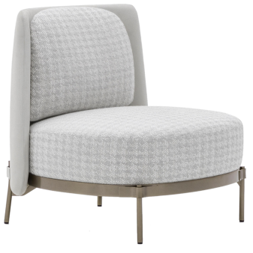 | 白腊木实木框架，面材：布艺，经精选裁剪，柔软贴手，透气性好。选用多层强力拉筋包背，回力好，经久耐用。内材：台湾“阿福洛”环保阻燃高弹海绵，坐垫采用32密度特硬棉底座，25密度优质海绵居中，20密度超软海绵，软硬度适中。各项检测指标符合国家现行标准。台湾大宝环保油漆，经五底三面工艺处理。 | 米色麻布面料，白腊木本色椅腿 | 640*740*860 | 5 | 件
大堂 | 4 | 转角沙发 |  | 松木实木框架，面材：布艺，经精选裁剪，柔软贴手，透气性好。选用多层强力拉筋包背，回力好，经久耐用。内材：台湾“阿福洛”环保阻燃高弹海绵，坐垫采用32密度特硬棉底座，25密度优质海绵居中，20密度超软海绵，软硬度适中。各路检测指标符合国家现行标准。。台湾大宝环保油漆，经五底三面工艺处理。 | 米灰色麻布 | 3800*900 | 2 | 组
大堂 | 5 | 茶几 |  | 优质SUS304不锈钢五金框架,壁厚1.0mm，优质人造大理石台面，花纹清晰，表面平整光滑，无瑕疵，采用欧洲E1级环保基材，密度达700kg/m3以上，甲醛含量≤1.5mg/L，强度高、刚性好、不易变形、比重合理。台湾大宝环保油漆，经五底三面工艺处理。 | 黑色人造石，黄褐色人造石 | 大的：1500*800 小的：直径800 | 2 | 组
大堂 | 6 | 墩子 |  | 采用欧洲E1级环保基材，密度达700kg/m3以上，甲醛含量≤1.5mg/L，强度高、刚性好、不易变形、比重合理。台湾大宝环保油漆，经五底三面工艺处理。 | 灰色，香槟金色，褐色 | 直径：450 | 6 | 组
大堂 | 7 | 椅子 |  | 白腊木实木框架，内材：台湾“阿福洛”环保阻燃高弹海绵，坐垫采用32密度特硬棉底座，25密度优质海绵居中，20密度超软海绵，软硬度适中。布艺。台湾大宝环保油漆，经五底三面工艺处理。 | 深灰色皮艺、灰色布艺 | 655*780*850 | 16 | 件
大堂 | 8 | 洽谈桌 |  | 优质SUS304不锈钢五金框架,壁厚1.0mm。采用欧洲E1级环保基材，密度达700kg/m3以上，甲醛含量≤1.5mg/L，强度高、刚性好、不易变形、比重合理。台湾大宝环保油漆，经五底三面工艺处理。 |  | 直径900 高度：750 台面厚度：45mm | 4 | 件
大堂 | 9 | 单人沙发 | 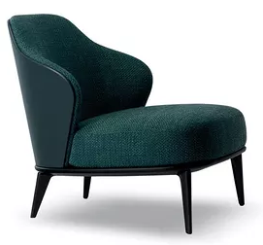 | 白腊木实木框架，面材：布艺，经精选裁剪，柔软贴手，透气性好。选用多层强力拉筋包背，回力好，经久耐用。内材：台湾“阿福洛”环保阻燃高弹海绵，坐垫采用32密度特硬棉底座，25密度优质海绵居中，20密度超软海绵，软硬度适中。各项检测指标符合国家现行标准。台湾大宝环保油漆，经五底三面工艺处理。 | 深青色麻布面料 | 640*740*860 | 2 | 件
大堂 | 10 | 茶几 |  | 优质SUS304不锈钢五金框架,壁厚1.0mm。采用欧洲E1级环保基材，密度达700kg/m3以上，甲醛含量≤1.5mg/L，强度高、刚性好、不易变形、比重合理。台湾大宝油漆，经五底三面工艺处理。 | 胡桃木色 | 直径850直径900 高度：450 台面厚度：50 | 1 | 件
合计 |  |  |  |  |  |  | 44

